상품제안서
송월 SW 2단 격자문양 우산 s | 상품코드: S07432

 |  |  |  |  |  |  | 02-713-8555 | www.synergygift.co.kr
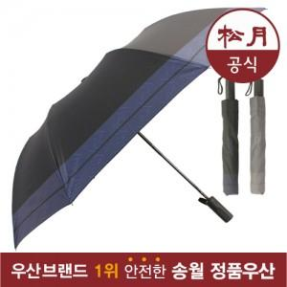

【상세/제작정보】 | 원단 인쇄의 경우 판비 50000원 별도입니다.

【인쇄/포장옵션】 | 실크 / 포장지포장

【공급단가】 | 수량 | 50~ | 100~ | 500~ | 1,000~ | 2,000~
*VAT별도 | 단가 | 10,720원 | 9,940원 | 9,560원 | 9,180원 | 8,950원

【상품 URL】 | https://www.synergygift.co.kr:443/src/goods_detail.php?gdno=10760

